大会駐車場
第10回‘NTT東日本埼玉事業部プレゼンツ 『NTT東日本カップ』 （9/15）東多目的駐車スペースについて

特別なスペースはございません。P-7はＪリーグ関係車両専用となります。
当日はアルディージャのゲーム、他の施設でのイベントもあり大変混み合います。
P6のスペースがいっぱいになりましたら他の駐車場にお回りください。
各チーム車両の乗合せをお願いいたします。また朝のうちの駐車をお勧めいたします。
一般の駐車場ではありますが駐車ルールを守り、必ずチーム駐車証をフロント部分に掲出ください。

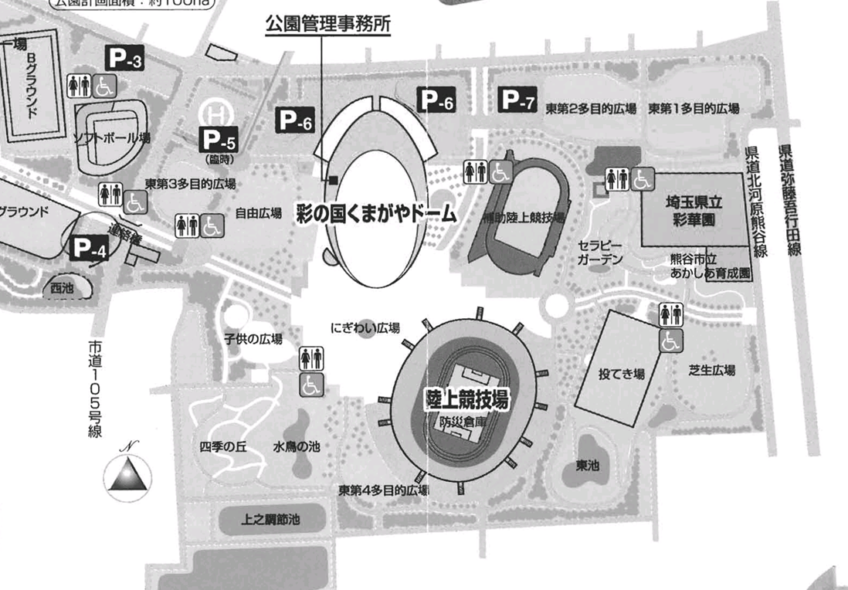

Ｊリーグ関係専用

大会会場

